Test Dokümanı
Grup (Suite) | Test Case No | Test Amacı veya Başlığı | Önkoşullar | Öncelik | Beklenen Çıktılar | Test Adım No (Test Step No) | Test Adım Desc | Girdiler | Test Verisi (Test Data) | Gerçekleşen Çıktılar | Durum | Notlar | Hata No (Bug ID) | Hata
 | TC_CP__001 | Ana sayfanın ekranının çalışması ve dizaynının doğruluğu | Test ortamının çalışır durumda olması | 1 | Amazon ana sayfa ekranına ait URL browser'da çalıştırıldığında ana sayfaya ulaşıldığı kontrol edilir. | Step 1 | Amazon ana sayfa ekranına ait URL browser'da çalıştırıldığında ana sayfaya ulaşıldığı kontrol edilir. | Amazon ana sayfa URL bilgisi | https://www.amazon.com.tr/ | Amazon ana sayfa ekranına ait URL browser'da çalıştırıldığında ana sayfaya ulaşıldığı görülür. | Başarılı
 | TC_CP__001 | Ana sayfanın ekranının çalışması ve dizaynının doğruluğu | Search box alanının çalışır olması | 1 | Search Box alanına text yazabiliyor olmamız ve bu ürünü araybilmek için butonun çalışır olması kontrol edilir. | Step 2 | Search Box alanına text yazabiliyor olmamız ve bu ürünü araybilmek için butonun çalışır olması kontrol edilir. | Text | Laptop | Search Box alanına bir text yazmak istediğimizde search box alanının texti kabul ettiği ve click özelliğinin çalıştığı görülür. | Başarılı
 | TC_CP__002 | Search Boxtan bir ürün aratıldığında o ürüne ait sonuçların gelmesinin doğruluğu | Search box alanının ve ürünlere tıklayabilme özelliğinin çalışır olması | 1 | Search Box alanına yazılan ürüne tıkladığında bu ürüne ait farklı sonuçların gelmesi kontrol edilir. | Step 1 | Search box alanının ve ürünlere tıklayabilme özelliğinin çalışır olması | Text (Product) | 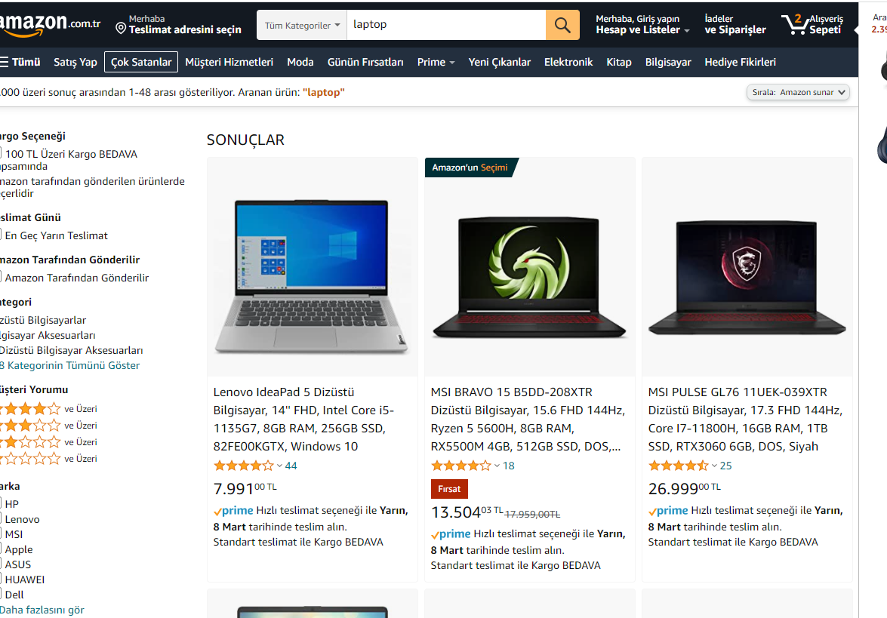 | Search Box alanına yazılan ürüne tıkladığında bu ürüne ait farklı sonuçların geldiği görülür. | Başarılı
 | TC_CP__003 | Ürün sonuçları sayfasından bir ürüne detaylı blgi için tıklanabiliyor olmasının doğruluğu | Sonuçlar sayfasında ürünlerin listenebiliyor olması | 1 | Ürün sonuçları sayfasından bir ürüne detaylı blgi için tıklanabiliyor olması kontrol edilir | Step 1 | Sonuçlar sayfasında ürünlerin listenebiliyor olması | Products | 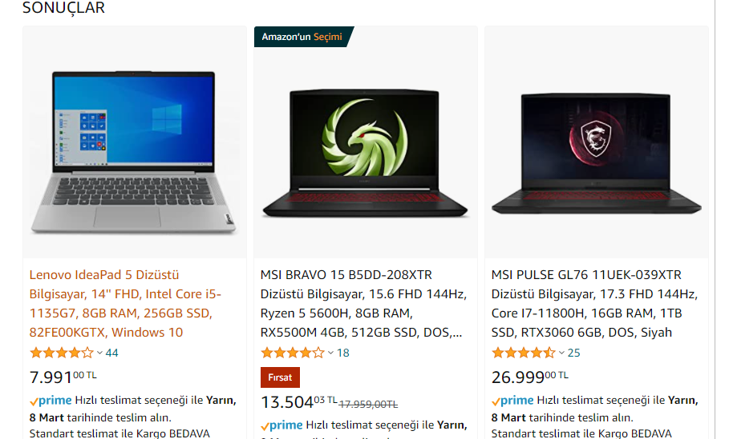 | Ürün sonuçları sayfasından bir ürüne detaylı bilgi için tıklanabiliyor olması görülür. | Başarılı
 | TC_CP__004 | Sepete ekle butonunun çalışır olmasının kontrolü | Ürün için detaylı bilgi sayfasının çalışır olması gerekir | 1 | Sepete ekle butonunun çalışır olması kontrol edilir. | Step 1 | Sepete ekle butonunun çalışır olması kontrol edilir. | Sepete ekle butonu | 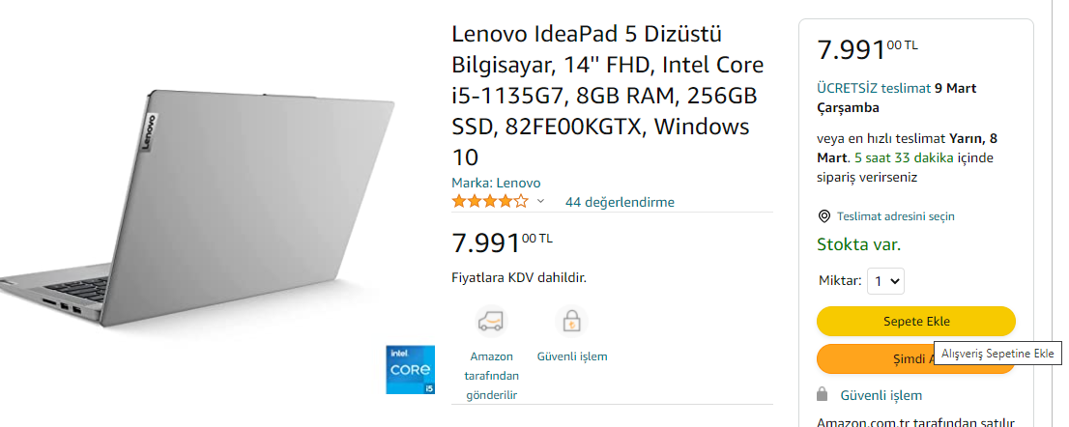 | Sepete ekle butonunun çalıştığı görülür. | Başarılı
 | TC_CP__005 | Alışveriş Sepeti butonun doğruğu | Sepetimizde ürün olması | 2 | Ana sayfada yer alan Alışveriş sepeti butonuna tıklandığında ödeme sayfasına yönlendirildiği kontrol edilir. | Step 1 | Ana sayfada yer alan Alışveriş sepeti butonuna tıklandığında ödeme sayfasına yönlendirildiği kontrol edilir. | Alışveriş sepeti butonu | 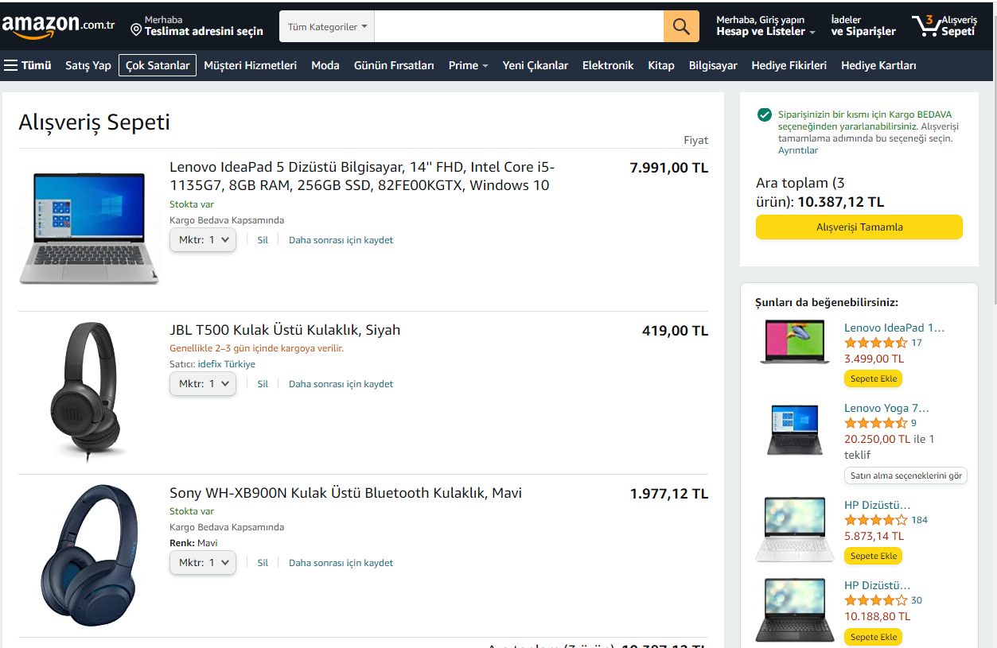 | Ana sayfada yer alan Alışveriş sepeti butonuna tıklandığında ödeme sayfasına yönlendirildiği görülür. | Başarılı

